AIDE
CENTRALES VILLAGEOISES
OUTIL DE SIMULATION ECONOMIQUE EN PHASE ESQUISSE
GENERALITES | AIDE A LA SAISIE DANS L'OUTIL
Cet outil sert uniquement en tout début de projet, en phase ESQUISSE, lorsqu'il faut déterminer approximativement où va se situer l'équilibre financier du projet photovoltaïque groupé. | Seules les cases avec un fond jaune clair sont à remplir.
C’est-à-dire qu'il permet de cerner à peu près combien d'installations photovoltaïques peuvent être réalisées par classe de puissance. | La plupart de ces cases contient un commentaire qui aide à comprendre la nature de la saisie attendue.
Ces classes de puissances correspondent aux différents niveaux du tarif d'achat : inférieur à 9 kWc, entre 9 et 36 kWc, entre 36 et 100 kWc et entre 36 et 100 kWc. Le tarif d'achat fixé depuis 2017 incite à rechercher plus d'installations 36 ou 100 kWc (voire au-delà depuis 2021) que de petites installations qui reviennent désormais propostionnellement plus cher. | Concernant l'estimation du productible moyen, il s'agit de savoir quelle énergie (kWh) produit en moyenne 1 kilowatt crête photovoltaïque, ce qui est directement fonction de l'ensoleillement et des critères d'implantation (orientation, inclinaison, masques..). Le logiciel en ligne PVGIS permet de connaître ce ratio moyen pour une inclinaison et une orientation idéale selon la localisation géographique. On recommande de l'utiliser en 1ère approche pour ce fichier.

L'outil est très simplifié. Il fonctionne avec de grands ratios, et des approximations sur les différents postes.

Les projets de Centrales villageoises photovoltaïques recquièrent des INVESTISSEMENTS initiaux puis des CHARGES de fonctionnement. | Lien : http://re.jrc.ec.europa.eu/pvgis/apps4/pvest.php | Le calcul donne une valeur du coefficient Em totalisé sur l'année qui correspond au productible annuel demandé dans le présent outil.
Ces postes de dépenses sont compensés par des RECETTES issues de la vente d'électricité. | Paramétrer l'outil comme ci-dessous :
Le financement des investissements se fait pour partie en FONDS PROPRES (apport de capital de la société locale) et en EMPRUNT (bancaire).
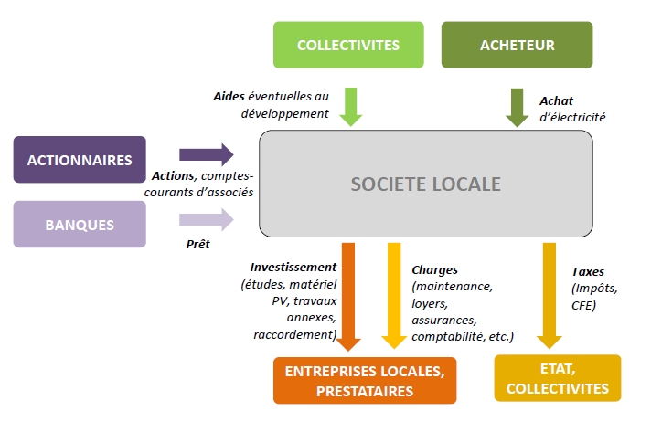

COMPRENDRE LES RESULTATS

VAN : Valeur Actuelle Nette | TRA (Temps de Retour Actualisé)
C'est le montant que dégage la société au bout de 20 ans d'exploitation, par rapport à une situation dans laquelle les capitaux investis auraient été placés à un taux égal au taux d'actualisation. Il s'agit de l'enrichissement supplémentaire acquis par rapport au minimum de rémunération des capitaux que représente le taux d'actualisation. | Il s'agit du temps au bout duquel l'investissement et les charges sont "remboursées" par les recettes, en tenant compte de l'actualisation de l'argent. Il doit être inférieur à 20 ans, qui est la durée d'observation utilisée, calquée sur la durée du tarif d'achat.
Cette valeur doit impérativement être positive pour que le projet soit viable (= pas d'argent perdu).
Elle est cependant très dépendante du taux d'actualisation ce qui nuance son interprétation. | Rémunération moyenne des fonds propres
 | Chaque année, les actionnaires votent la part de bénéfices qui est mise en réserves et la part qui est distribuée (dividendes). La part distribuée, ramenée au nombre de parts détenues, représente le taux de rémunération des fonds propres. Il dépend donc des votes effectués chaque année. Dans cette simulation, on fait des hypothèses fortes sur les % de redistribution (voir cases I12 et I13) et il faut donc en apprécier la valeur moyenne avec prudence. Le signal "OK" s'affiche lorsque le taux est supérieur à 3% mais il conviendra aux porteurs de projet d'établir s'ils acceptent un taux inférieur dans la simulation.
TRI (Taux de Rendement Interne)
Le TRI du projet est la paramètre le plus important. Il correspond au taux d'actualisation qui annule la VAN. Il doit donc être supérieur au taux d'actualisation choisi pour que le projet soit viable.
En pratique, il est recommandé d'avoir un TRI de projet supérieur à 5%.

Le TRI sur fonds propres
Le TRI sur fonds propres correspond au taux maximum auquel on peut rémunérer les fonds propres. Il faut donc qu'il soit supérieur au taux espéré de rémunération des fonds propres. Il est calculé à partir des flux de trésorerie effectivement destinés aux actionnaires.
 | DSCR
 | Terme anglais désignant le taux de couverture de la dette, rapport entre l'EBE et l'annuité d'emprunt. Il mesure la capacité de l'entreprise à avoir suffisamment de marge pour rembourser son emprunt. Les banques exigent en général que ce taux soit supérieur à 115% ou 120%.

L'analyse financière des projets à partir de ce fichier est de la seule responsabilité des utilisateurs.

ANALYSE
CENTRALES VILLAGEOISES XXX : MODELE FINANCIER - PREMIERE ESQUISSE
 |  |  |  |  | remplir uniquement les cases jaunes

Valeur Actuelle Nette (VAN)
 | 0
 | 0
 | 0
 | 0
 | 0
 | 0
 | 0
 | 0
 | 0
 | 0
 | 0
 | 0
 | 0
 | 0
 | 0
 | 0
 | 0
 | 0
 | 0
 | 0
Description sommaire du projet |  |  |  |  | Hypothèses financement
 | Nombre | Puissance (kW) | Tarifs d'achat en vigueur (c€/kWh) | Ratio estimé coût du PV (€HT / Wc)
Installations de moins de 9 kWc |  |  | 20.35 | 1.7 | fonds propres (€) | #DIV/0!
Installations entre 9 et 36 kWc |  |  | 14.58 | 1.3 | Subvention (€) | #DIV/0!
Installations entre 36 et 100 kWc |  |  | 12.68 | 1.1
Installations entre 100 et 500 kWc |  |  | 13.12 | 0.9 | Part d'emprunt |  | #DIV/0!
Total | 0 | 0 |  |  | Taux d'emprunt |  | 4.50%
Ratio moyen productible (kWh/kWc) | 1050 |  |  |  | Durée d'emprunt |  | 13

Hypothèse investissement € HT |  |  | Hypothèses charges € HT/an |  | part fonds propres |  | #DIV/0!
 |  |  | Maintenance | 0 | part subvention |  | #DIV/0!
Monitoring | 0 |  | Assurance | 0 | part emprunt |  | #DIV/0!
Estimation coûts travaux annexes (€ HT) |  |  | Loyers | 0
Estimation coûts de branchement | 0 |  | TURPE | 0 | Mise en réserve années 1 - 3 |  | 100%
Rémunération des dividendes (selon hypothèses de distribution de la simulation)
 | 0.0%
 | 0.0%
 | 0.0%
 | 0.0%
 | 0.0%
 | 0.0%
 | 0.0%
 | 0.0%
 | 0.0%
 | 0.0%
 | 0.0%
 | 0.0%
 | 0.0%
 | 0.0%
 | 0.0%
 | 0.0%
 | 0.0%
 | 0.0%
 | 0.0%
 | 0.0%
Estimation surcoûts raccordement (€ HT) |  |  | IFER | 0 | Mise en réserve années 4 - 20 |  | 30%
Ext. Garantie onduleurs 20 ans | 0 |  | Comptabilité | 1500
 |  |  | Divers | 500 | Inflation |  | 1.0%
TOTAL | 0 |  | TOTAL | 2000 | Taux actualisation |  | #DIV/0!
 |  |  |  |  | Taux CSG |  | 17.2%
Indicateurs financiers

VAN sur 20 ans | #DIV/0! | #DIV/0! |  |  | Ce modèle simplifié ne prend pas en compte : * les comptes-courants d'associés * la trésorerie mensuelle et annuelle * le cas d'une SCIC (hypothèse d'une SAS uniquement)
TRI du projet | #VALUE! | #VALUE!
TRI / Fonds propres | #VALUE!
Résultat net / Fonds propres | #DIV/0!
Temps de retour actualisé (ans) | 0
Rémunération moyenne FP sur 20 ans | #DIV/0!
DSCR moyen | #DIV/0! | #DIV/0! |  |  | CONSULTER L'AIDE

